Tabelle1
Trainingsplanung Regio U13-U17, April-Juni 2026
<
Belastung | Woche | Rackethandling | Doppel | Einzel | Aufteilung Kondi | Athletik | Mental | *
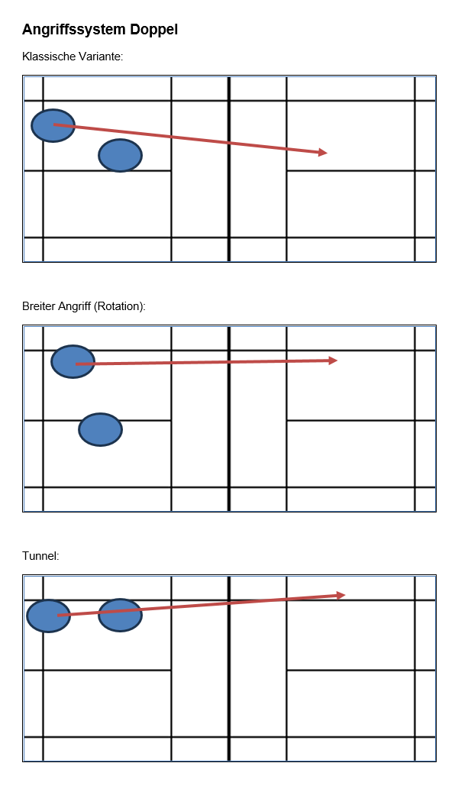
= Intensität x Trainings-umfang |  | 1) hoher TP über Netzkante: töten und blocken mit Richtungswechsel 2) Finten unter Netzkante: Schläge v.a. "gegen die Hand" 3) Spinshots | 1) off. Netz: Rhythmus (mit Sprung nach-bereiten), töten mit Tempokontrolle (80-100%) und blocken. auch Service kurz- Return Netzdrop oder Push - 3.Schlag töten 2) variantenreiche Abwehr in den freien Raum + FU (Seitenwechsel, in Angriff übergehen/Konter) 3) Mixed Basistaktiken weiterführen | 1) Schemen mit verschiedenen Schlägen ohne Fehler spielen können. Auch mit Tempowechsel kombinieren. 2) Höhe und Länge off. Lobs und Angriffsclears | Damit die SpielerInnen nicht nur 1x pro Woche Athletik traineren, schlägt Ayla Folgendes vor: integrierte Blöcke von je 10-15' in den Trainings Montag --> Rumpfkraft Dienstag --> Beinkraft/Sprünge Mittwoch --> Physioprogramm Donnerstag = Athletik mit Ayla Freitag/Samstag --> Agility/Mobility | 1) (integr.) Ausdauer: Tempowechsel und ständig in Bewegung bleiben über längere Zeit, Agility mit aktiver Pause (z.B. joggen) 2) Laufübungen mit stabilem Ausfallschritt in alle Ecken (def.) und Hinterfeld mit Körperspannung/ Rumpf stabil halten | sich selbst analysieren, coachen Gameplan erstellen und umsetzen
 | bis 3.5. | 1+3 | 1+3 | 1
 | 10.5. Physio | 1+3 | 1+3 | 1
 | 17.5. Auffahrt | 1+3 | 1+3 | 1
 | 24.5. Piste Kondi Pfingsten | 1+3 | 1+2 | 2
 | 31.5. sbjs Uster | 1+3 | 1+2 | 2
 | 7.6. Hofsteig | 1+3 | 1+2 | 2
 | 14.6. | 1-3 komb. | Matches | 1+2
 | 21.6. Yverdon | 1-3 komb. | Matches | 1+2
 | 28.6. letztes Training | Spielformen
 | Sommer-ferien: | erste 3 Wochen viel Polysport, Fitness gemäss Programm von Ayla, ev. 1 Woche Camp in Brig 4.+5. Woche Möglichkeit für Trainings zum Wiedereinstieg mit Ayla
** Hier zeigt die graue Fläche die Hauptthemen der Woche an
**Schulferienzeit |  | Abkürzungen
*hohe Intensität, viel Train.-Umfang |  | Vh | Vorhand
 |  | Rh | Rückhand
 |  | ku - la | kurz - lang
 |  | s - s | seite - seite
 |  | li - re | links -rechts
 |  | sw | seitwärts
 |  | v - h | vorne - hinten
 |  | ger - cr | gerade - cross
 |  | VSS | Vorspannungssprung
 |  | HiFe - MiFe - VoFe | Hinterfeld-Mittelfeld-Vorderfeld
 |  | Tp | Treffpunkt
 |  | SZ | Spielzentrum
 |  | FU | Follow-up (Nachfolgehandlung)
 |  | Pos / A-Pos | Position / Ausgangsposition (Racket)
 |  | D | Drop
 |  | gez.D | gezogener
 |  | geschn D | geschnittener Drop
 |  | Sm | Smash
 |  | SmA | Smashabwehr
 |  | Cl | Clear
 |  | A-Cl | Angriffsclear
 |  | V-Cl | Vereidigungsclear
 |  | dr | Drive
 |  | Nd | Netzdrop
 |  | Serv - Ret | Service - Return
 |  | töt | töten
 |  | L | Lob
 |  | LT | Lauftechnik
 |  | Off.Z./neutr.Z./def.Z. | Offensive/neutrale/defensive Zone

